SPD_TABELECTRICO
 | REPORTE FOTOGRÁFICO - SPD y Tableros Eléctricos
Nombre de la Estacion: | LAMPIAN
Nombre de Localidad: | LAMPIAN
Fecha: | 22/07/2026 - 22/07/2026
Direccion: | DENTRO DE LOS DOMINIOS DE LA CC DE CHANCHAPILCA
ID site: | LI1186
CRQ: | CRQ000000102970
Sticker Año mantenimiento |  |  | Letrero de Localidad beneficiaria o GPS
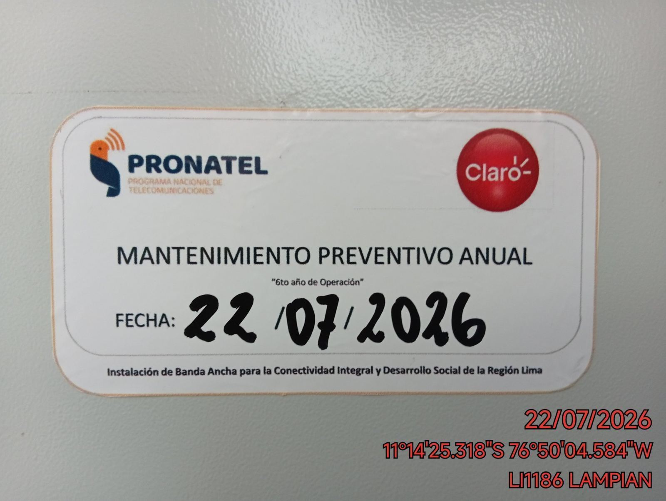 |  |  | 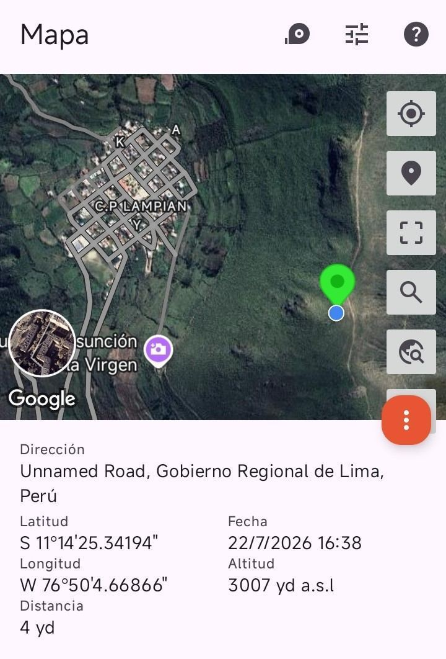

VERIFICACIÓN DE PARÁMETRO DE OPERACIÓN : VOLTAJE(V)
ANTES |  | DURANTE |  | DESPUES
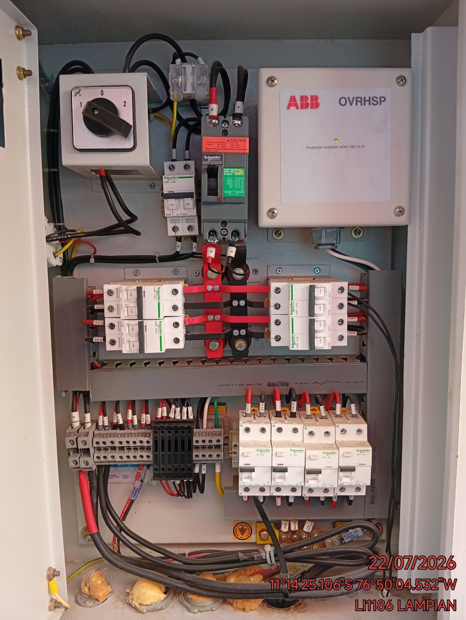 |  | 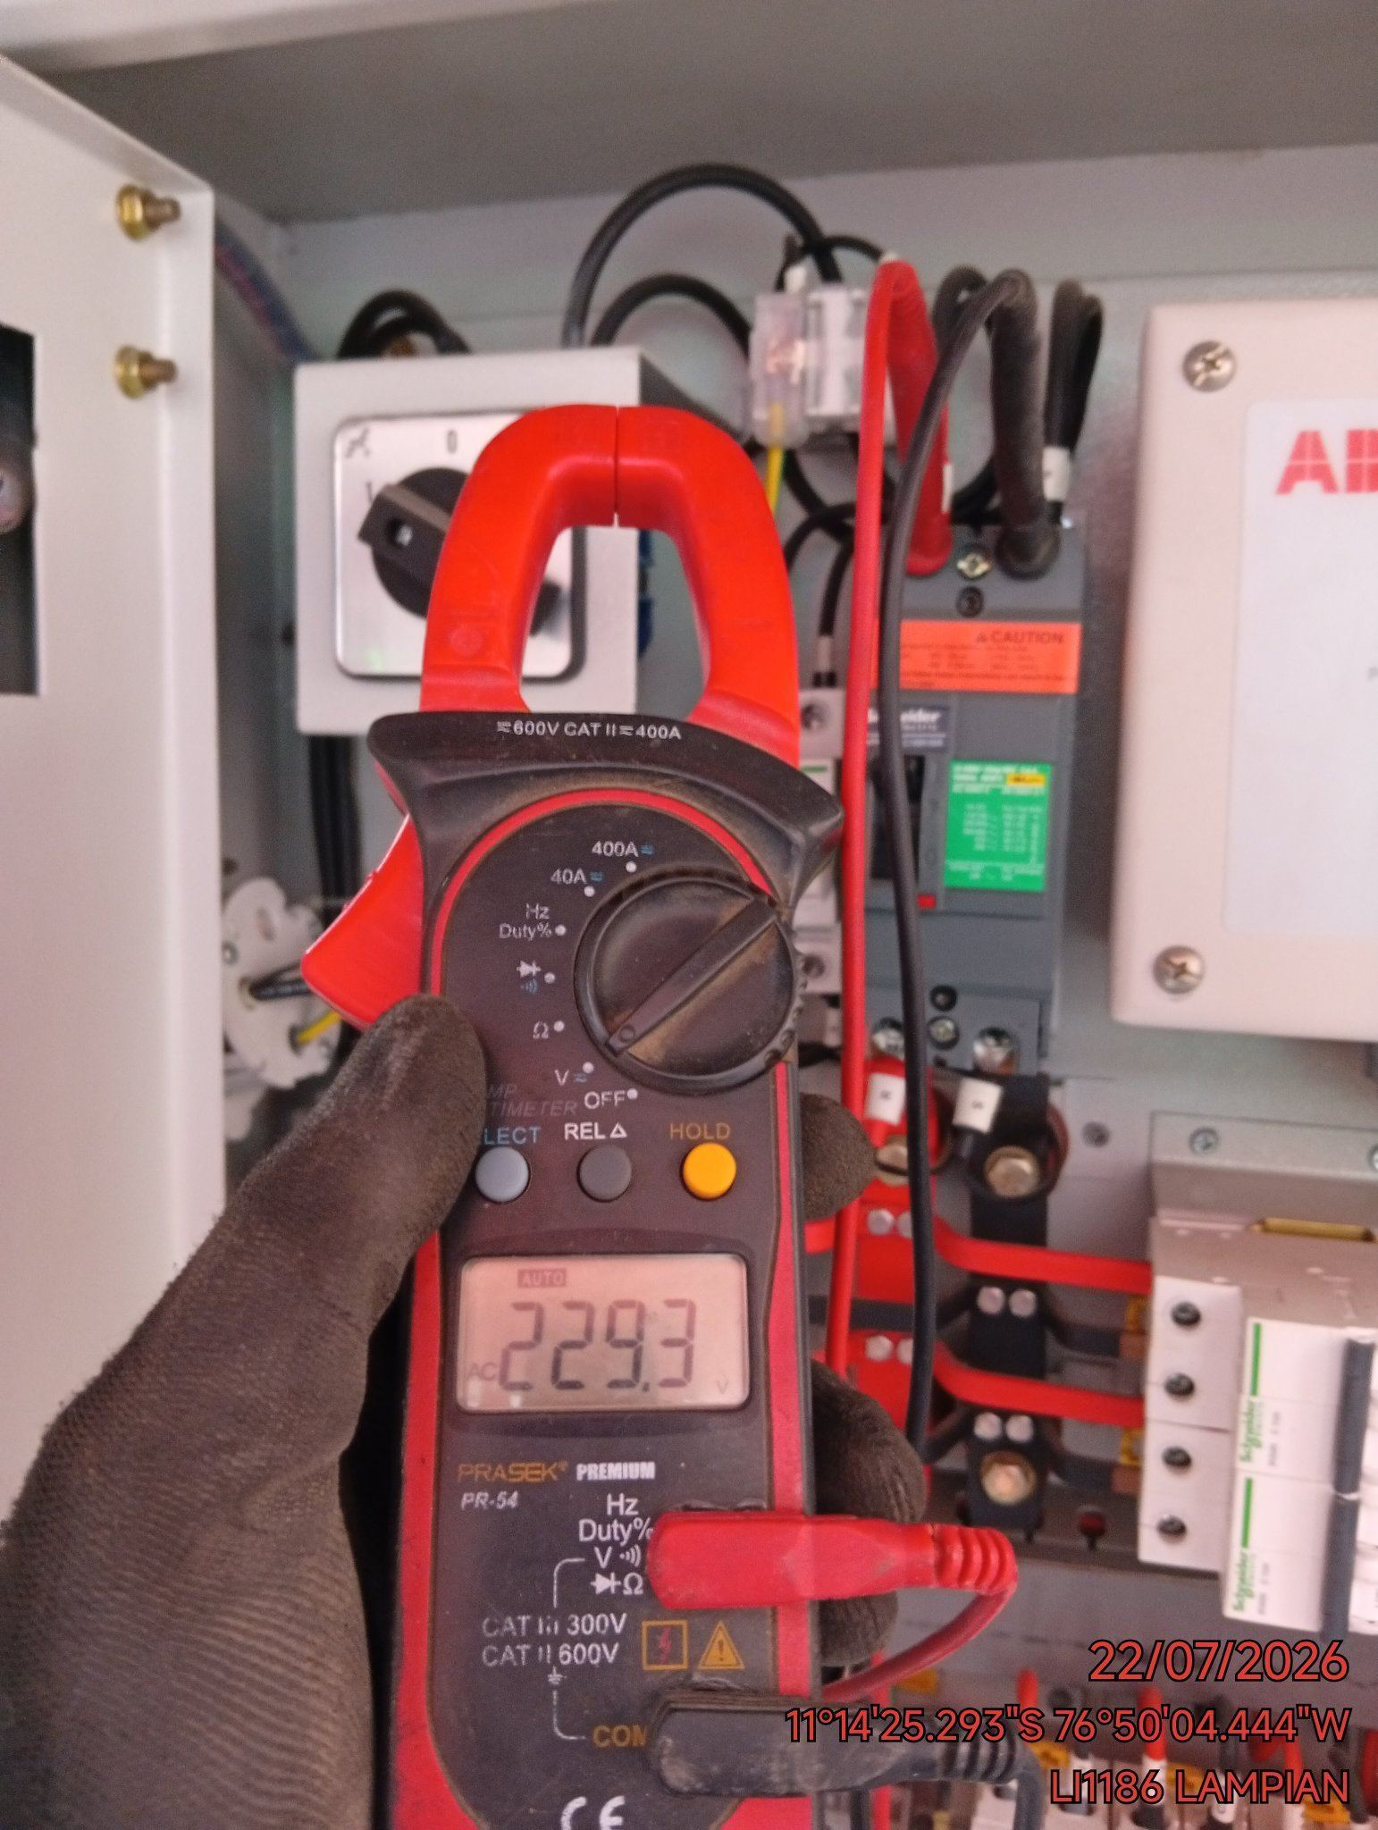 |  | 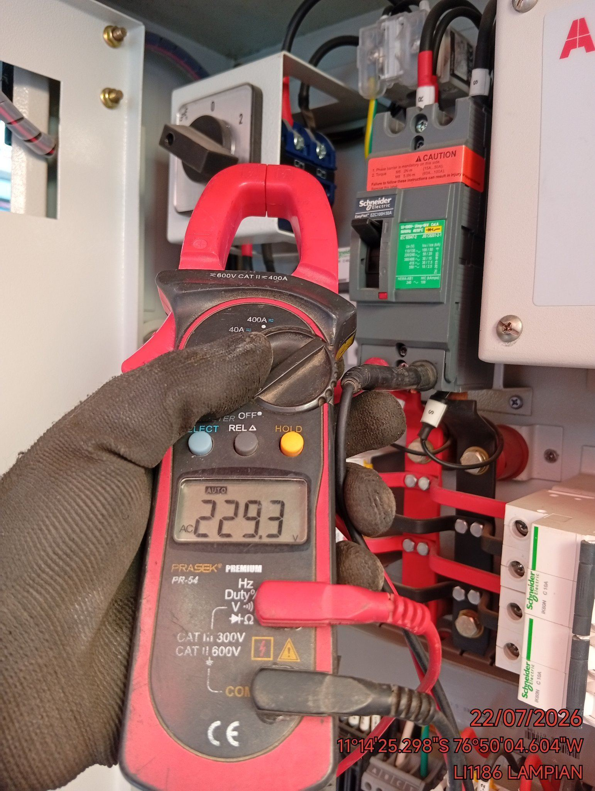

LIMPIEZA TÉCNICA DE COMPONENTES
ANTES |  | DURANTE |  | DESPUES
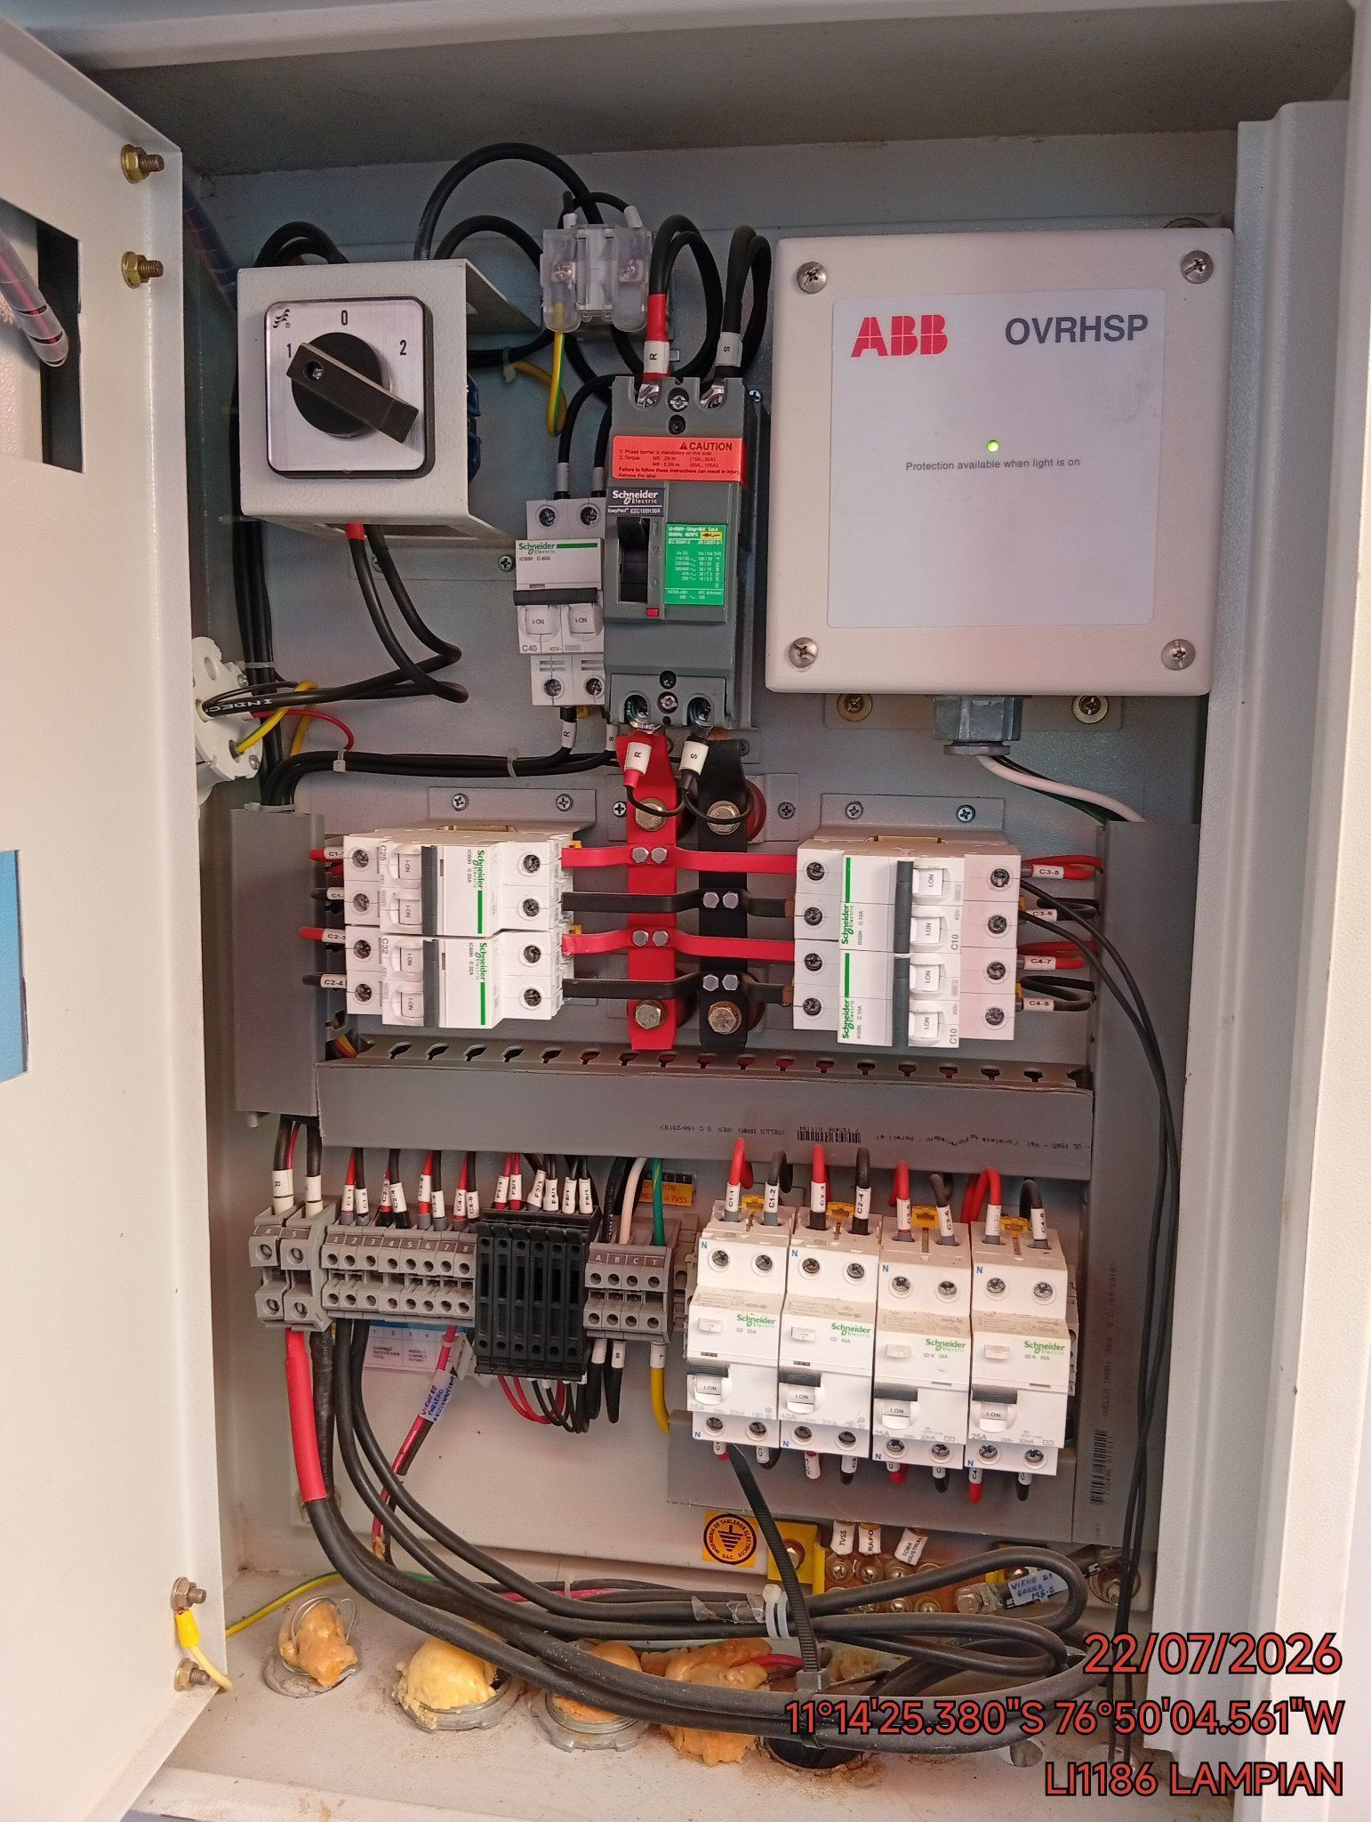 |  | 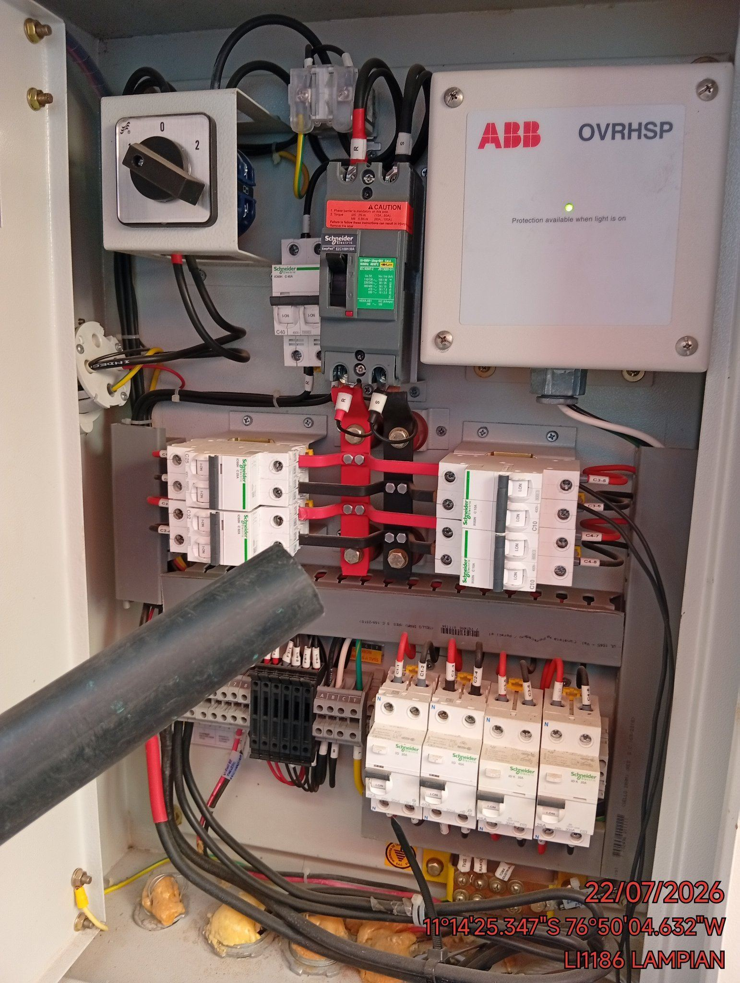 |  | 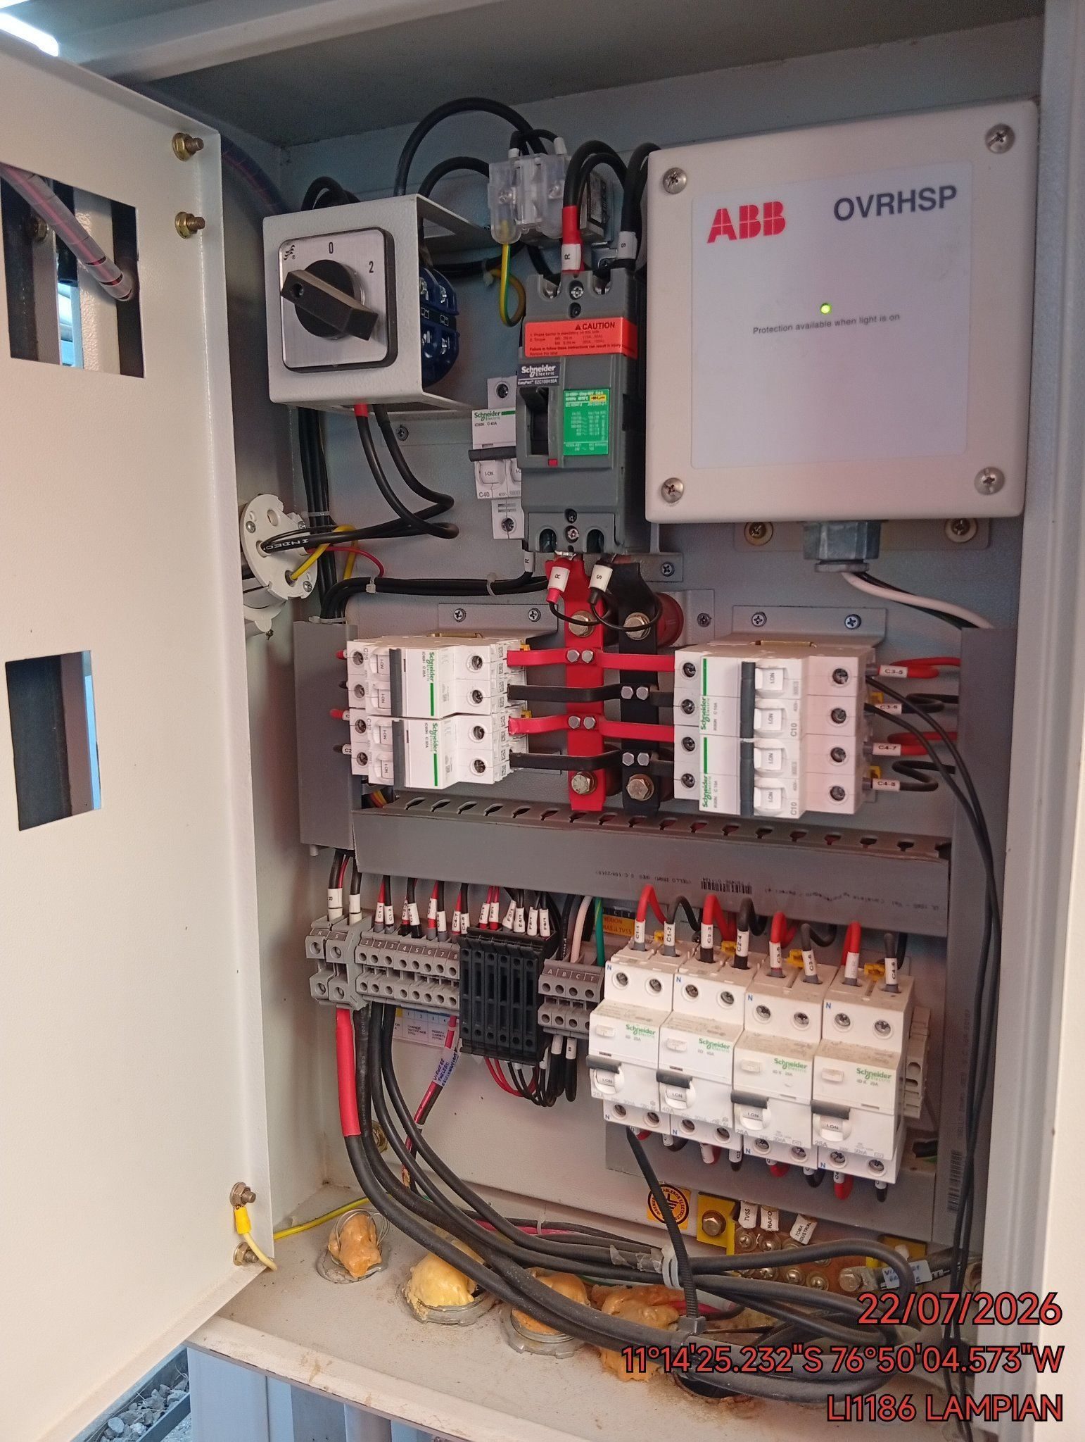

AJUSTE DE CONEXIONADO Y ACTUALIZACION DE SEÑALIZADO
ANTES |  | DURANTE |  | DESPUES
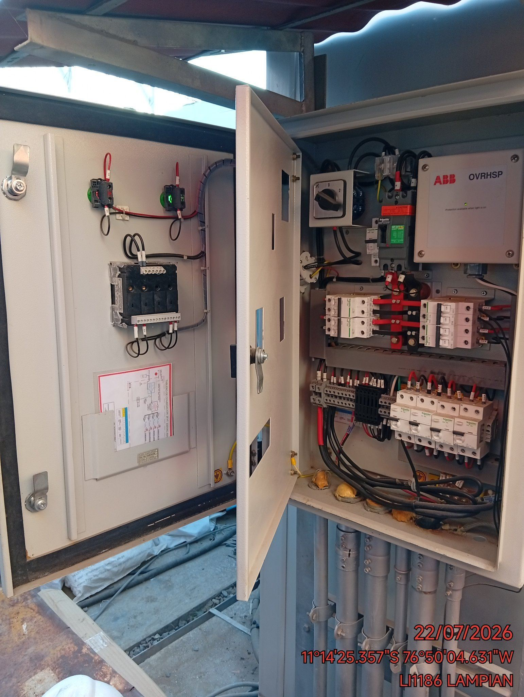 |  | 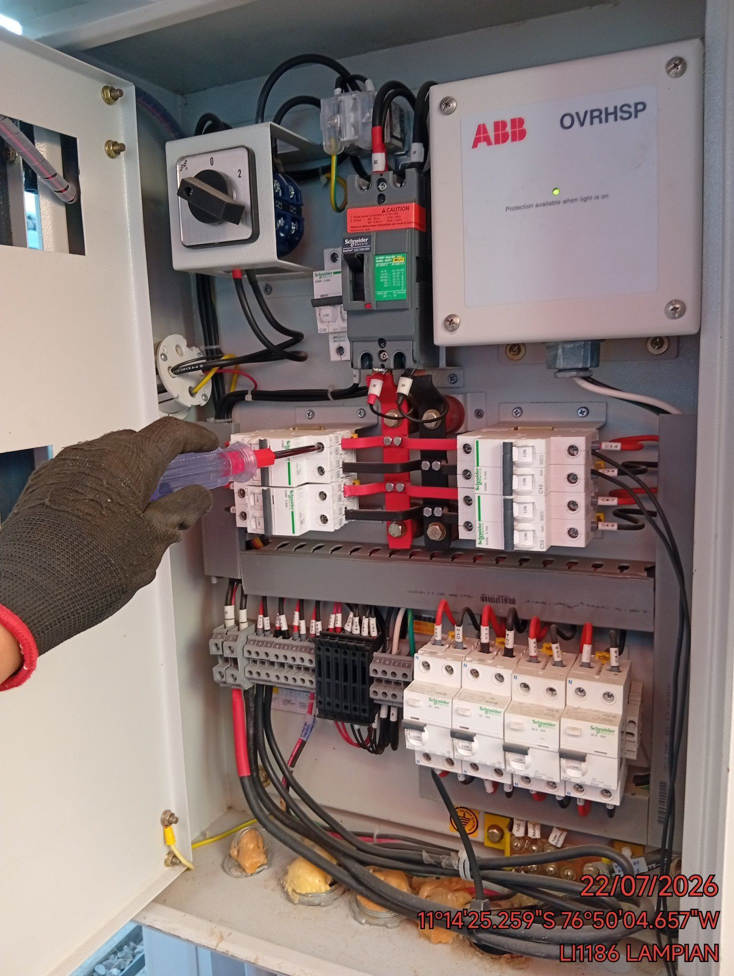 |  | 